Diff Reverse PAPA
Mat. Doc. | MatYr | Item | ID | Posting Date | Enter On | MvT | Aut | Material | Plnt | SLoc | D/C | Crcy | Amount LC | Quantity | ราคาต่อหน่วย | เอกสาร | BUn | Quantity | EUn | MatYr | Mat. Doc. | Item | BusA | COAr | TPBA | ClCCd | Cost Ctr
3000065670 | 2017 | 1 | 1 | 09.05.2017 | 09.05.2017 | 925 |  | 989000001 | 7000 | 7001 | H | THB | 4,768.64 | 1,512.00 | 3.15386 | ต้นฉบับ V | BT | 126 | PAC |  |  |  | 2000 | MWA | 2000 |  | 1612095
3000075164 | 2017 | 1 | 1 | 09.05.2017 | 30.05.2017 | 926 |  | 989000001 | 7000 | 7001 | S | THB | 4,762.80 | 1,512.00 | 3.15000 | กลับรายการ S | BT | 126 | PAC | 2017 | 3000065670 | 1 | 2000 | MWA | 2000 |  | 1612095
 |  |  |  |  |  |  |  |  |  |  |  | Diff | 5.84
3000072508 | 2017 | 1 | 1 | 22.05.2017 | 24.05.2017 | 925 |  | 989000001 | 7000 | 7001 | H | THB | 3,783.42 | 1,200.00 | 3.1529 | ต้นฉบับ V | BT | 100 | PAC |  |  |  | 2000 | MWA | 2000 |  | 1612096
3000072519 | 2017 | 1 | 1 | 22.05.2017 | 24.05.2017 | 926 |  | 989000001 | 7000 | 7001 | S | THB | 3,780.00 | 1,200.00 | 3.1500 | กลับรายการ S | BT | 100 | PAC | 2017 | 3000072508 | 1 | 2000 | MWA | 2000 |  | 1612096
 |  |  |  |  |  |  |  |  |  |  |  | Diff | 3.42
3000072512 | 2017 | 1 | 1 | 22.05.2017 | 24.05.2017 | 925 |  | 989000001 | 7000 | 7001 | H | THB | 1,891.71 | 600 | 3.1529 | ต้นฉบับ V | BT | 50 | PAC |  |  |  | 2000 | MWA | 2000 |  | 1612096
3000072520 | 2017 | 1 | 1 | 22.05.2017 | 24.05.2017 | 926 |  | 989000001 | 7000 | 7001 | S | THB | 1,890.00 | 600 | 3.1500 | กลับรายการ S | BT | 50 | PAC | 2017 | 3000072512 | 1 | 2000 | MWA | 2000 |  | 1612096
 |  |  |  |  |  |  |  |  |  |  |  | Diff | 1.71

ตอบข้อซักถามกรณีนีมียอด Diff ในการกลับรายการเอกสาร
สืบเนื่องมาจากมีการแก้ Price Control จาก V (Moving Price) เป็น S (Standard Price) ในช่วง เดือน 5.2017
ตรวจ Period ในระบบ MM Current Period เป็น 08.2017 ส่งผลให้ การแก้ไข Price Control มีผล ณ Period ล่าสุด
( ณ เดือน 5 Period ล่าสุด คือ เดือน 8 ) ทำให้ เดือน 5 ยังคงเป็นราคา V อยู่ ตามรูปที่ 1
จากการตรวจสอบคุณลักษณะของการบันทึกเบิกจ่าย เมื่อมีการกลับรายการ
ระบบจะดึงราคาปัจจุบันที่ Material master สำหรับบัญชีสินค้าสำเร็จรูป ซึ่งเป็น standard price ใน Period เดือน 8 เป็นต้นไป
(เนื่องจากมีการเปิด Period ล่วงหน้า ไม่ใช่เดือนปัจจุบัน) ซึ่งถ้าดูใน Table : MBEWH เก็บประวัติราคา เดือน 5
เป็น Moving avg (V) ยังไม่ใช่ราคา S ดังนั้น เอกาสารตั้งต้นจึง ยังมีการใช้ ราคาเฉลี่ยอยู่ แต่เมื่อนำมากลับกรายการ
จะยึดจาก period ปัจจุบันในระบบ ในส่วนของราคาพัสดุ แต่ ราคาต้นทุน จะยึดตามเอกสารตั้งต้น

* คอลัมน์ ราคาต่อหน่วย เมื่อนำ Amount LC / Quantity และ เปิดให้ excel แสดงทศนิยม จะเห็นว่า เอกสาร เดือน 5 จะยังใช้ ราคาแบบ Moving Price

รูปที่ 1 แสดงตาราง

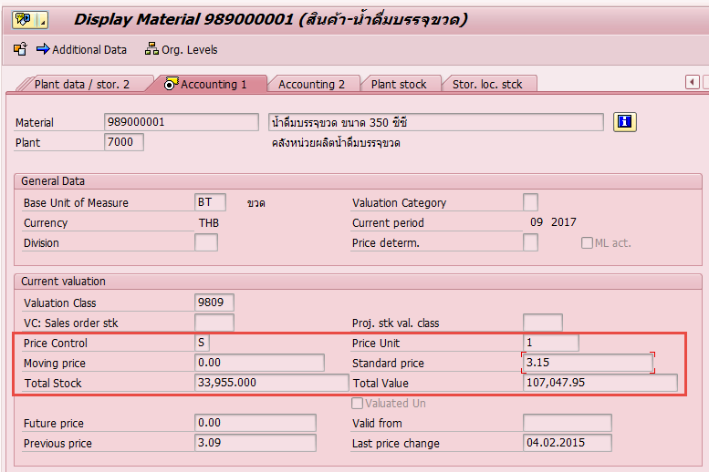

reverse | 3000075164

การลงบัญชีเอกสารกลับรายการ บัญชีต้นทุนจะยึดตาม ราคาในเอกสาร ส่วน บัญชีสินค้าสำเร็จรูป จะดึงราคา ณ Period ปัจจุบัน

org | 3000065670 |  |  | diff บัญชี สินค้าสำเร็จรูป 13100300 ทำให้ มีผลต่างราคา

การลงบัญชีเอกสารต้นฉบับ เป็นราคา Moving Price

ตารางเก็บ Period MM (ดูผ่าน T-code: MMRV)

